Sheet1
 | 【18春训营 -价值投资新时代】任务四 游戏-沧海桑田，不熟不买

 | 【通关题】

 | 1. 游戏行业从80年代至今经历了哪些终端/载体变化？

 | PC端（端游）、网页在线（页游）、手机端（手游）

 | 2. 你认为游戏行业规模越来越大主要有哪些原因？
 | A)、游戏载体的多元化。从端游、页游到现在的手游，随时随地玩手游，方便、快捷、成本低、消磨时光最佳选择。
 | B)、市场开拓。国内市场和国外市场齐头并进。积极维护和提升国内市场，加大开拓国外市场力度，海外市场逐步被打开。
 | C)、市场格局发生变化，资本市场认可网游，资本并购持续发生，大者越大，强者恒强的局面出现。
 | 3.你认为盛大衰落VS 腾讯网易崛起主要是什么原因？

 | 盛大是纯粹的游戏公司，游戏研发能力是他的强项，缺少平台。腾讯凭借拥有微信、QQ等社交媒体平台成为国内最大的游戏发行商，大量游戏产品依赖腾讯的发行体系得以快速发展。盛大衰落是由于其平台的缺失导致客户流失。腾讯网易则刚好相反。2018年2月腾讯战略入股30亿盛大，是互补短板强强联合的表现。腾讯的战略的目标也从以前的全额收购调整为入股合伙经营。游戏行业老大和老三的合作，坐实坐稳了老大的头把交椅，老二很难超越。
 | 作为国内老牌游戏厂商，盛大游戏一度是国内最大游戏厂商，如今虽然被腾讯、网易超越，但其在行业内依旧具有较强影响力，原因在于强大的研发团队以及多年培育起的传奇IP。早在2015年，腾讯就见识了传奇IP的威力，虽然最早的传奇游戏进入中国已经超过十年，但2015年盛大游戏将《热血传奇》、《传奇世界》手游签给腾讯代理运营后，月流水一度高达七个亿，目前每个月流水也超过一个亿，并且按照盛大游戏的新文化产业发展计划，将借助游戏IP逐步往影视等文化产业链拓展。除了经典IP手游，盛大自研游戏《龙之谷》手游在腾讯平台月流水一度高达10个亿，也让腾讯见识了盛大游戏的游戏研发实力。目前盛大游戏在维持MMO（大型多人在线）类型游戏优质的同时，也在二次元游戏、女性休闲游戏（粉刷匠大作战）等领域发力，这些内容都是腾讯游戏平台迫切需要的。对于盛大游戏而言，对待腾讯这个新股东更多的是一个合作伙伴，而不会彻底依附之，毕竟在盛大游戏眼中，恢复昔日的荣光，做成国内最大的游戏公司之一依旧是其目标，盛大游戏也将在其发行方面发力，完善其游戏产业链。
 | 游戏业务已经成为腾讯利润增长的主要来源之一。据腾讯发布的2017年第三季度业绩报告，腾讯第三季度收入652.1亿元，同比增长61%；盈利为170.7亿元，比上年同期增长45%。其中，网络游戏268.44亿元，同比增长48%，环比增长13%，主要受益于《王者荣耀》、《地下城与勇士》及《英雄联盟》等游戏。近年来，腾讯凭借拥有微信、QQ等社交媒体平台成为国内最大的游戏发行商，大量游戏产品依赖腾讯的发行体系得以快速发展。然而在研发方面，腾讯虽然具有较强优势，但却不及其在游戏发行领域的绝对领先地位，特别是网易游戏在游戏研发方面的不断发力给腾讯带来不小的压力，近期网易抢先研发出“吃鸡”手游《荒野行动》，一度用户数突破两亿，让腾讯不得不加快对其吃鸡手游《绝地求生》的开发步伐。同时遍地开花的新品类游戏《恋与制作人》、《旅行青蛙》等也让腾讯意识到，在充满变数的游戏产业，仅靠自己研发是无法稳坐行业头把交椅的，借助发行平台优势笼络更多具有较强内容研发及优质IP游戏厂商是保持行业地位的有效办法。

 | 4.盛大为什么没有做成平台，而腾讯做成了？

 | 盛大就是一个单独产品制造商，就像他的企业文化HOPE中的工匠精神，做好游戏的研发是他的本职和骄傲。腾讯更像一个大型综合超市，游戏（包括盛大游戏）只是他超市一角，他拥有大量的超级用户和忠实用户，用户在他这里可以获得各种需求的满足。出现这样的局面，主要是企业发展战略和企业定位不同导致。

 | 盛大游戏的前世今生：成立于1999年11月，是全球领先的网络游戏开发商、运营商和发行商，围绕“精品研发、全球发行、IP管理、新文化产业生态圈”四大战略，致力于打造一个国际化的互动娱乐平台。盛大游戏拥有2000多名游戏研发、运维人员，先后推出《热血传奇》《传奇世界》《龙之谷》《传奇永恒》等70多款网络游戏，注册用户超过21亿。2001年，盛大游戏开始运营《热血传奇》，开创了中国的网络游戏时代。近二十年间，盛大游戏一直扮演着中国游戏产业开创者和变革者的角色。在移动领域，盛大游戏先后成功发行代理游戏《百万亚瑟王》与推出自研游戏《热血传奇手机版》《传奇世界手游》《龙之谷手游》《神无月》等现象级作品。同时，盛大游戏围绕《传奇世界》《龙之谷》等超级游戏IP积极推进文学、动漫、影视等计划，以构建一个以游戏为核心的新文化产业生态圈。
 | 腾讯简介：深圳市腾讯计算机系统有限公司成立于1998年11月 ，由马化腾、张志东、许晨晔、陈一丹、曾李青五位创始人共同创立。 [1] 是中国最大的互联网综合服务提供商之一，也是中国服务用户最多的互联网企业之一。 腾讯多元化的服务包括：社交和通信服务QQ及微信/WeChat、社交网络平台QQ空间、腾讯游戏旗下QQ游戏平台、门户网站腾讯网、腾讯新闻客户端和网络视频服务腾讯视频等。2018年3月7日，腾讯和联发科共同成立创新实验室，围绕手机游戏及其他互娱产品的开发与优化达成战略合作，共同探索AI在终端侧的应用。

 | 5.简述游戏行业的产业链，比较EA、暴雪、盛大、腾讯、网易、SONY、任天堂和微软在游戏行业的商业模式。
 | 产业链：（1）游戏研发商：游戏研发商位于网络游戏产业链最上游，主要负责网络游戏产品的研发。（2）游戏运营商及游戏发行商：游戏运营商主要负责游戏上线以后的游戏运营工作，包含客户服务、游戏日常维护、游戏运营活动开展以及游戏的宣传推广等。游戏发行商主要负责网络游戏产品的代理发行和推广。游戏运营商及游戏发行商在网络游戏产业链中充当了连接游戏研发商和游戏渠道/平台的纽带。部分规模较小的游戏研发商自主发行及运营能力较弱，为提升日常经营效率、强化自研游戏的推广发行，该类游戏研发商通常专注于游戏研发工作，将自研游戏交由第三方游戏发行商及游戏运营商进行代理发行及运营。随着网络游戏行业的发展和市场竞争的深化，产业链各参与者也不断谋求产业链的拓展，行业出现了研运一体化的变革趋势：部分优秀的游戏研发企业加强了自有游戏运营团队的建设，自主承担游戏运营、游戏宣传推广等多项运营工作，自行对接戏渠道/平台甚至玩家；游戏渠道/平台等逐步崛起，部分强势游戏渠道/平台也开始高度重视自身游戏研发实力的培养和提高。（3）游戏渠道/平台：游戏渠道/平台主要负责游戏产品与最终用户之间的对接，其负责对游戏产品进行宣传介绍并协助相关游戏的推广工作、为玩家提供游戏产品的下载入口、搭建游戏收费渠道等。在行业实践中，也存在由游戏研发商或游戏运营商自行搭建计费渠道的情形。就网络游戏行业产业链自身而言：游戏研发商是产业链的起始处，其研发的网络游戏产品质量将直接影响终端用户的使用体验及付费意愿，对整个产业链的利润水平具有重大影响。游戏发行商、游戏运营商和游戏渠道/平台等则主要参与游戏的发行、运营和推广，它们利用自身积累的用户资源，协助游戏产品触及大规模用户群体、帮助网络游戏产品提升用户规模，提升产业链整体收益。
 | 名称 | 游戏研发商 | 游戏运营商及发行商 | 游戏渠道及平台 | 备注
 | EA | V | V
 | 暴雪 | V | V
 | 盛大 | V |  |  | 中国游戏老三
 | 腾讯 | V | V | V | 中国游戏老大
 | 网易 | V | V | V | 中国游戏老二
 | SONY | V
 | 任天堂 | V |  |  | 电子游戏业三巨头之一
 | 微软 | V
 | 美国艺电公司（Electronic Arts，NASDAQ: ERTS，简称EA），是全球著名的互动娱乐软件公司，主要经营各种电子游戏的开发、出版以及销售业务。美国艺电创建于1982年，总部位于美国加利福尼亚州红木城。截至2009年，美国艺电在美国其它城市、加拿大、英国、澳大利亚、台湾、香港等多个国家和地区均设有分公司或子公司，世界各地的雇员总数达7320人。“EAGames”是美国艺电最主要的品牌。该品牌旗下主要有动作类、角色扮演类、赛车类、格斗类游戏。除了传统盒装零售的单机游戏，EA Games还出品了一些大型多人在线网络游戏（MMO）。
 | 暴雪娱乐公司是一家著名视频游戏制作和发行公司，1991年2月8日由加利福尼亚大学洛杉矶分校的三位毕业生Michael Morhaime、Allen Adham、Frank Pearce，以Silicon&Synapse为名创立；1994年品牌正式更名为“Blizzard” [1] 。暴雪公司推出过多款经典系列作品：魔兽争霸、星际争霸、暗黑破坏神系列，守望先锋，炉石传说，魔兽世界。魔兽争霸及星际争霸均被多项著名电子竞技比赛列为主要比赛项目，在电脑游戏界享有高评价。2008年7月9日，动视暴雪正式并入维旺迪，是包含暴雪娱乐品牌名称的控股公司。2013年7月，动视暴雪从母公司维旺迪手中买回大部分股权，成为一个独立的公司。暴雪娱乐现为美国电子游戏发行商动视暴雪的独立部门公司，实际两者在研发过程都是独立操作。
 | 网易公司（NASDAQ: NTES）是中国的互联网公司，利用互联网技术，加强人与人之间信息的交流和共享，实现“网聚人的力量”。创始人兼CEO是丁磊。在开发互联网应用、服务及其它技术方面，网易在推出了包括中文全文检索、全中文大容量免费邮件系统、无限容量免费网络相册、免费电子贺卡站、网上虚拟社区、网上拍卖平台、24小时客户服务中心在内的业内领先产品或服务，还通过自主研发推出了国产网络游戏。网易公司推出了门户网站、在线游戏、电子邮箱、在线教育、电子商务、在线音乐、网易bobo等多种服务。网易在广州天河智慧城的总部项目计划2019年1月建成，网易游戏总部将入驻 。2016年，游戏业务营业收入在网易总营收中占比73.3% 。2011年，网易杭州研究院启用。网易传媒等业务在北京。网易在杭州上线了网易考拉海购、网易云音乐等项目。 2016年净收入为381.79亿元人民币（54.99亿美元），在线游戏净收入为279.80亿元人民币（40.30亿美元），广告服务净收入为21.52亿元人民币（3.10亿美元），邮箱、电商及其他业务的净收入为80.46亿元人民币（11.59亿美元）。

 | 索尼（英语：Sony Corporation），是日本一家全球知名的大型综合性跨国企业集团。总部设于日本东京都港区港南1-7-1。索尼是世界视听、电子游戏、通讯产品和信息技术等领域的先导者，是世界最早便携式数码产品的开创者，是世界最大的电子产品制造商之一、世界电子游戏业三大巨头之一、美国好莱坞六大电影公司之一。其旗下品牌有Xperia，Walkman，Sony music，哥伦比亚电影公司，PlayStation等.
 | 任天堂（英语Nintendo）是一家全球知名的娱乐厂商，电子游戏业三巨头之一，现代电子游戏产业的开创者。任天堂始建于1889年9月23日，创始人山内房治郎。 [1] 主营业务为家用游戏机和掌上游戏机的软硬件开发与发行。 任天堂开发了游戏史上最热销游戏系列超级马里奥和精灵宝可梦，以及全球媒体综合评价最高的塞尔达传说系列。2007年，任天堂的市值排在日本第二位。 任天堂DS累积销量接近1.5亿台。 2009全球最佳企业40强排行榜，任天堂排名全球第一。 任天堂在全球游戏业中始终坚持反对暴力和色情， 并以开发优秀的全年龄游戏为已任， 保持着弥足珍贵的社会责任和企业操守。2016年4月27日，任天堂通过官方推特确认开发代号为NX的次世代全新概念的游戏主机将于2017年3月发售 。任天堂的股票在单天交易量突破了47600亿日元（约450亿美元） [6] 。Nintendo Switch近日首度亮相，集电视游戏与掌上游戏“双机一体”， 已于2017年3月发售，业内人士估计年度销量将超千万台。
 | 微软游戏工作室（Microsoft Game Studios，简称MGS），原名Microsoft Game Division，于2002年起使用现时的商标与名字，是微软的全资子公司，为基于Windows的个人电脑与Xbox及Xbox 360游戏机开发与发行游戏。MGS为数个微软所有的第一方开发商发行游戏，包括了Bungie Studios与Rare，亦有发行由如Bioware与Bizarre Creations等第三方开发商制作的游戏。二月的游戏圈注定不会平静，就在几天前江湖上又有了新的传言：知名游戏媒体Polygon刊发文章称微软将要有大动作，他们可能会对EA、Valve或蓝洞发起收购。消息一出，满座哗然，因为这三个选项中的前两个实在是太过惊人。EA，世界上最大的游戏发行商；Valve，世界上最大的游戏销售平台。只要拿下其中任何一个，都将引发业界大地震。

 | 阅读卧龙地产的两次并购
 | https://www.joudou.com/merger/68035.html
 | https://www.joudou.com/merger/68140.html

 | 6.你认为卧龙地产前一次失败的原因是什么？
 | 2017年5月23日《海通证券股份有限公司关于卧龙地产集团股份有限公司终止发行股份及支付现金购买资产并募集配套资金暨关联交易事项之独立财务顾问核查意见》如下描述： 本次重组自启动以来，上市公司及交易有关各方严格按照法律法规的要求，积极推进本次重组的相关工作。鉴于国内证券市场环境及监管政策等客观情况发生较大变化，各方认为继续推进本次重大资产重组的条件不够成熟，经各方审慎研究并友好协商，决定终止本次重大资产重组。 因此，是市场环境发生变化价格谈不拢。
 | 九斗数据显示，收购天津乐卡的配募价4.54，换股价7.5，配股价比换股价低35%。而且20150423-20150523期间上证指数是持续上扬，因此市场对此次并购重组并不看好。
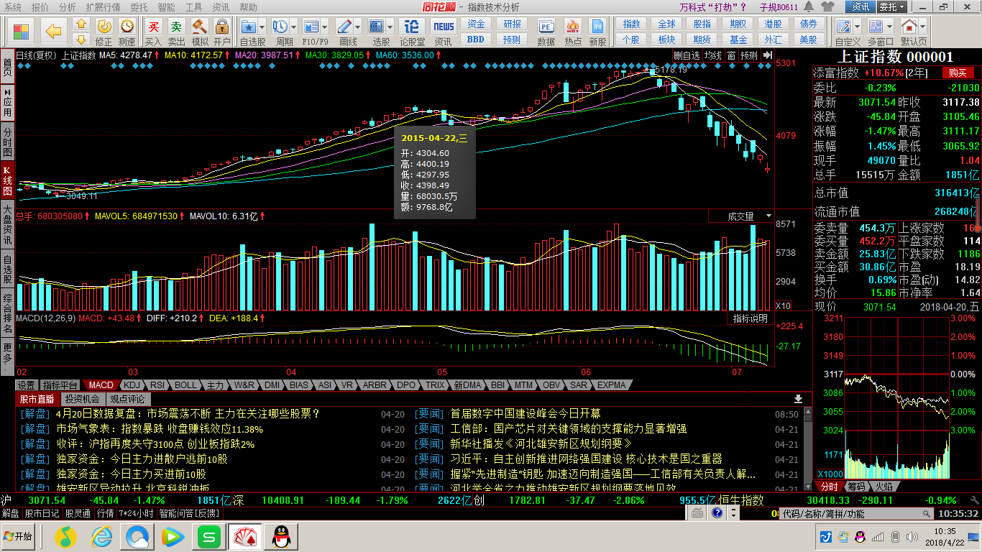

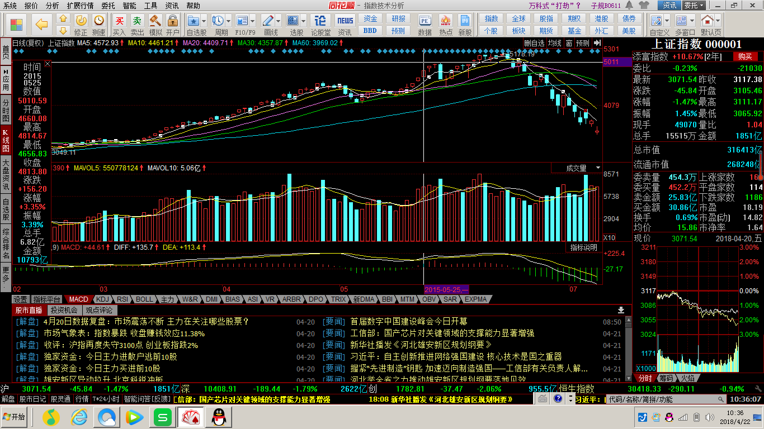

 | 7.评估游戏行业上市公司的核心指标是什么？列出卧龙的两次并购公告中被收购游戏公司的核心运营数据。

 | 并购后的PEG

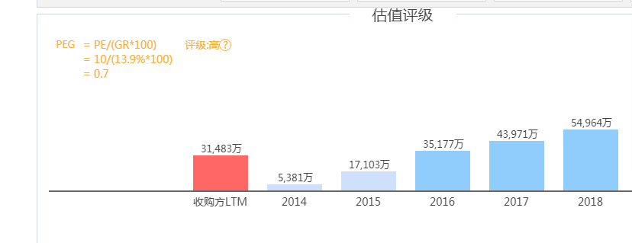 |  |  |  | 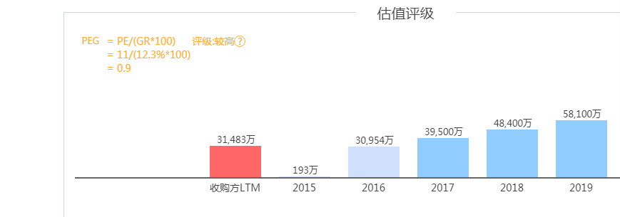
 | 按照申银万国行业指数，属于“传媒--互联网传媒--互联网信息服务”的游戏类上市公司共 12 家，截至 2016 年 3 月 31 日 12 家游戏公司的估值数据统计结果（参见重组预案“第五节 标的资产预估作价及定价公允性”之“八、从同行业上市公司市盈率、市净率分析本次交易初步定价的合理性”）显示，游戏行业按 2015 年实现净利润计算的平均市盈率为 88.79 倍，市盈率中位数为 73.02 倍；按 2015 年末每股净资产计算的平均市净率为 13.69 倍，市净率中位数为 11.81 倍。本次交易墨麟股份按 2015 年实现净利润计算的市盈率为 25.71 倍、按 2015 年末每股净资产计算的市净率为 6.91 倍，市盈率和市净率均低于行业平均水平。从同行业上市公司市盈率、市净率对比分析，本次交易标的资产定价公允，不存在损害上市公司和股东合法权益的情形。
 | 受到我国经济增速放缓及房地产行业景气程度下降的不利影响，上市公司房地产主业盈利水平总体呈下滑趋势，加大地产投资又存在较大的市场风险与不确定性，无法持续增强上市公司盈利能力。通过本次交易，天津卡乐将成为上市公司的全资子公司并持续为上市公司带来较高净利润。根据本次交易对方西藏道临98和立德投资签署的《盈利补偿协议》，天津卡乐 2017-2019 年承诺实现税后净利润数（以归属于母公司股东的扣除非经常性损益后的净利润与归属于母公司股东的净利润孰低为计算依据）分别为 3.95 亿元、4.84 亿元和 5.81 亿元，三年合计为 14.6 亿元，未来标的公司上述利润承诺的实现将有利于上市公司的净利润水平获得大幅提升。网络游戏等轻资产文创行业因为良好增长前景受到资本市场的青睐，整体估值水平较高。上市公司净利润大幅增长和估值水平的提升有利于提高上市公司的总体市值，为股东带来良好的投资回报。

 | 8.计算完美、巨人和盛大的退市价格所对应的的估值（提示：可以从SEC公告或A股巨潮的借壳上市公告中获得相关信息）

 |  | 退市对应价格（USD/股） | 对应估值（亿人民币）
 | 完美世界（002624） | 18.52 | 50
 | 巨人网络（002558） | 11.92 | 28.7
 | 盛大游戏 | 3.55 | 122

 | 9.为什么美国上市的中概股游戏公司估值比A股低很多，而部分互联网公司确能享受估值溢价（使用DCF估值模型来解读）？
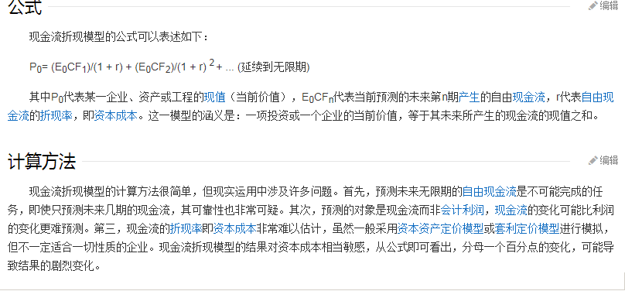

 | 中概股游戏公司的主要业务在中国国内，国外市场也就是东南亚地区，在美国的市场影响较小。再加上中概股游戏公司财务报表上的盈利数据（盈利能力下降）在下滑，导致美国市场的预期看空。即模型中的分子在变下，分母变大，导致当前价值被严重低估。互联网公司刚好相反。互联网公司都是一些跨国公司，在海外有业务市场以及资本并购，市场影响力强。而且互联联网公司都是一些综合性的公司，加上业务多元化，财务数据向好，所以被市场看多，所以导致股价上涨。

 | 10.你认为游戏行业的核心竞争力是什么？

 | 持续盈利能力
 | 获得持续盈利能力途径：1）、国内市场和国外市场并存。2）、游戏类型和游戏玩法不断创新，竞争愈演愈烈，差异化竞争会带来细分领域的蓝海。3）、微端和HTML5技术逐渐成熟，端游和页游的区别日益缩小，所占市场份额逐渐下降。手游成为市场开发的重头戏。4）、资本市场认可网游，市场并购持续发生。强强联合成为市场发展趋势。

 | 【附加题】:

 | 1.列举一下游戏公司自2015年后最高收盘价至2018年4月20日收盘的涨跌幅

 |  | 2015年后最高收盘价（日期） | 2015年后最高收盘价 | 20180420收盘价 | 涨跌幅 | 备注 | 分红总额
1 | 巨人网络（002558） | 20151215 | 297.6 | 108.14 | -64% | 后复权价
2 | 世纪华通（002602） | 20161213 | 47.3 | 34.58 | -27% | 除权价 | 0.1
3 | 完美世界（002624） | 20160218 | 43.62 | 34.0388 | -22% | 除权价 | 0.2588
4 | 三七互娱（002555） | 20150521 | 353.54 | 163.24 | -54% | 后复权价
5 | 昆仑万维（300418） | 20151126 | 237.68 | 87.22 | -63% | 后复权价
6 | 恺英网络（002517） | 20171212 | 109.4 | 60.28 | -45% | 后复权价
7 | 游族网络（002174 | 20150615 | 151.25 | 61.65 | -59% | 后复权价
8 | 掌趣科技（300315） | 20150527 | 252.02 | 73.44 | -71% | 后复权价
9 | 中青宝（300052） | 20150617 | 46.9 | 13.54 | -71% | 除权价 | 0.04

 | 接盘侠真可怕！

 | 2.世纪华通跟他们有何不同？还原世纪华通进入游戏行业的路径，写出从第一次收购游戏资产发布预案，到历次方案调整，直接交割的时点。写出后续重大
 | 收购（包括大股东收购游戏资产）的公告时点

 | 世纪华通（002602）是从非游戏行业通过收购游戏行业企业进入游戏行业。其他公司均为游戏行业。2014年起公司收购上海天佑、无锡七酷。2016年9月收购点点互动。2017年11月公告，完成盛大100%股权收购。
 | 20140122公告
 | （一）本次交易方案概况 上市公司本次收购的天游软件是中国领先的运动休闲竞技类网络游戏平台 运营商，旗下拥有国内知名游戏运营平台 T2CN；七酷网络系精品网络游戏开发 商，已开发完成多款热门精品游戏。本次交易中，上市公司拟以发行股份和支付 现金相结合的方式，购买王佶、汤奇青、任向晖合计持有的天游软件 100%股权； 购买邵恒、蔡伟青、天神互动合计持有的七酷网络 100%股权。具体方式如下： （1）公司向天游软件和七酷网络全体股东发行合计约 1.97 亿股及支付现金 3.90 亿元购买天游软件 100%股权、七酷网络 100%股权；（2）公司拟采用锁价方式， 向 10 名特定投资者发行约 0.54 亿股募集现金 3.90 亿元，募得资金用以支付购买 交易标的的现金对价。 （二）标的资产预估情况 本次重组的评估基准日为 2013 年 12 月 31 日。在预估阶段，评估机构对天 游软件和七酷网络的股东全部权益价值进行了预估；在正式评估阶段，评估机构 拟采取收益法和资产基础法对标的资产进行评估。经预估，天游软件 100%股权 预估值约为 9.58 亿元，七酷网络 100%股权预估值约为 8.58 亿元。参考预估值， 交易双方初步商定的交易价格为 18.00 亿元，其中天游软件 9.50 亿元，七酷网络 8.50 亿元。由于相关评估工作正在进行中，最终资产评估结果将在本次重大资产 重组后续公告中予以披露。截至 2013 年 12 月 31 日，天游软件合并口径的归属 于母公司所有者权益为 7,182.82 万元（未经审计），预估增值率为 1,233.74%； 七酷网络合并口径的归属于母公司所有者权益为 5,619.79 万元（未经审计），预 估增值率为 1,426.75%。
 | 20140329公告
 | （一）本次交易方案概况 上市公司本次收购的天游软件是中国领先的运动休闲竞技类网络游戏平台 运营商，旗下拥有国内知名游戏运营平台 T2CN；七酷网络系精品网络游戏开发 商，已开发完成多款热门精品游戏。本次交易中，上市公司拟以发行股份和支付 现金相结合的方式，购买王佶、汤奇青、任向晖合计持有的天游软件 100%股权； 购买邵恒、蔡伟青、天神互动合计持有的七酷网络 100%股权。具体方式如下： （1）公司向天游软件和七酷网络全体股东发行合计 19,665.27 万股及支付现金 3.90 亿元购买天游软件 100%股权、七酷网络 100%股权；（2）公司拟采用锁价 方式，向盛通投资、王苗通、上海领庆、宁波睿思、刘朝晨、上海和熙、上海巨 人、上海领锐、无锡领汇、鼎鹿中原等 10 名特定投资者发行 5,439.33 万股募集 现金 3.90 亿元，募得资金用以支付购买交易标的的现金对价。 （二）标的资产评估及定价情况 坤元评估根据标的公司的特性以及评估准则的要求，确定采用资产基础法和 收益法两种方法对标的资产进行评估，最终采用了收益法评估结果作为本次交易 标的股权的评估结论。 根据坤元评估出具的《天游软件评估报告》，以 2013 年 12 月 31 日为评估 基准日，天游软件 100%股权评估值为 95,471.26 万元。交易双方协商确定上述股 权交易价格为 95,000.00 万元。交易价格较天游软件母公司经审计账面净资产为 7,303.81 万元，溢价 87,696.19 万元。 13 根据坤元评估出具的《七酷网络评估报告》，以 2013 年 12 月 31 日为评估 基准日，七酷网络 100%股权评估值为 86,231.66 万元。交易双方协商确定上述股 权交易价格为 85,000.00 万元。交易价格较七酷网络母公司经审计账面净资产为 5,649.24 万元，溢价 79,350.76 万元。
 | 20140729公告
 | （一）本次交易方案概况 上市公司本次收购的天游软件是中国领先的运动休闲竞技类网络游戏平台运营商，旗下拥有国内知名游戏运营平台 T2CN；七酷网络系精品网络游戏开发商，已开发完成多款热门精品游戏。本次交易中，上市公司拟以发行股份和支付现金相结合的方式，购买王佶、汤奇青、任向晖合计持有的天游软件 100%股权；购买邵恒、蔡伟青、天神互动合计持有的七酷网络 100%股权。具体方式如下：（1）公司向天游软件和七酷网络全体股东发行合计 19,665.27 万股及支付现金3.90 亿元购买天游软件 100%股权、七酷网络 100%股权；（2）公司拟采用锁价方式，向盛通投资、王苗通、上海领庆、宁波睿思、刘朝晨、上海和熙、上海巨人、上海领锐、无锡领汇、鼎鹿中原等 10 名特定投资者发行 5,439.33 万股募集现金 3.90 亿元，募得资金用以支付购买交易标的的现金对价。 （二）标的资产评估及定价情况 坤元评估根据标的公司的特性以及评估准则的要求，确定采用资产基础法和收益法两种方法对标的资产进行评估，最终采用了收益法评估结果作为本次交易标的股权的评估结论。根据坤元评估出具的《天游软件评估报告》，以 2013 年 12 月 31 日为评估基准日，天游软件 100%股权评估值为 95,471.26 万元。交易双方协商确定上述股权交易价格为 95,000.00 万元。交易价格较天游软件母公司经审计账面净资产为7,303.81 万元，溢价 87,696.19 万元。根据坤元评估出具的《七酷网络评估报告》，以 2013 年 12 月 31 日为评估基准日，七酷网络 100%股权评估值为 86,231.66 万元。交易双方协商确定上述股权交易价格为 85,000.00 万元。交易价格较七酷网络母公司经审计账面净资产为5,649.24 万元，溢价 79,350.76 万元。
 | 20140826公告
 | 一、本次交易方案的基本情况 （一）交易概况 上市公司本次收购的天游软件是中国领先的运动休闲竞技类网络游戏平台 运营商，旗下拥有国内知名游戏运营平台 T2CN；七酷网络系精品网络游戏开发 商，已开发完成多款热门精品游戏。本次交易中，上市公司拟以发行股份和支付 现金相结合的方式，购买王佶、汤奇青、任向晖合计持有的天游软件 100%股权； 购买邵恒、蔡伟青、天神互动合计持有的七酷网络 100%股权。具体方式如下： （1）公司向天游软件和七酷网络全体股东发行合计 19,665.27 万股及支付现金 3.90 亿元购买天游软件 100%股权、七酷网络 100%股权；（2）公司拟采用锁价 方式，向盛通投资、王苗通、上海领庆、宁波睿思、刘朝晨、上海和熙、上海巨 人、上海领锐、无锡领汇、鼎鹿中原等 10 名特定投资者发行 5,439.33 万股募集 现金 3.90 亿元，募得资金用以支付购买交易标的的现金对价。 （二）交易作价 坤元评估根据标的公司的特性以及评估准则的要求，确定采用资产基础法和 收益法两种方法对标的资产进行评估，最终采用了收益法评估结果作为本次交易 标的股权的评估结论。 根据坤元评估出具的《天游软件评估报告》，以 2013 年 12 月 31 日为评估 基准日，天游软件 100%股权评估值为 95,471.26 万元。交易双方协商确定上述股 权交易价格为 95,000.00 万元。 根据坤元评估出具的《七酷网络评估报告》，以 2013 年 12 月 31 日为评估 基准日，七酷网络 100%股权评估值为 86,231.66 万元。交易双方协商确定上述股 权交易价格为 85,000.00 万元。
 | 20140903公告
 | 1、新增股份数量和发行价格 购买资产发行股票数量：196,652,717 股人民币普通股（A 股）发行股票价格：7.17 元/股；配套募集资金发行股票数量：54,393,303 股人民币普通股（A 股）发行股票价格：7.17 元/股；2、本次发行股份购买资产涉及的发行 A 股股票数量为 196,652,717 股，发行股份购买资产股份支付对价 141,000 万元，实际发股数对应的价值为 1,409,999,980.89元；配套发行募集资金总额为 39,000 万元，扣除相关发行费用 21,108,000 元，募集资金净额 368,892,000 元。3、本次向王佶等交易对方发行新增股份 251,046,020 股股份已于 2014 年 8 月26 日在中国证券登记结算有限责任公司深圳分公司办理完毕预登记手续。4、本次定向发行新增股份的性质为有限售条件流通股，上市日为 2014 年 9 月5 日，本次新增股份上市首日公司股价不除权，股票交易设置跌涨幅限制。5、本次发行股份购买资产发行的股份锁定期如下：交易对方王佶、邵恒、天神互动因本次交易获得的上市公司股份自新增股份上市日（即 2014 年 9 月 5 日）起三十六个月内不转让。交易对方汤奇青因本次交易获得的上市公司股份自新增股份上市日（即 2014 年9 月 5 日）起十二个月内不转让；新增股份上市日（即 2014 年 9 月 5 日）起二十四个月内，可转让股份数不超过其于本次认购获得的全部股份的 30%；新增股份上市日（即 2014 年 9 月 5 日）起三十六个月内，可转让股份数累计不超过其于本次认购获得的全部股份的 60%；新增股份上市日（即 2014 年 9 月 5 日）起三十六个月后，可转让其剩余的于本次认购获得的全部股份。交易对方任向晖、蔡伟青因本次交易获得的上市公司股份自新增股份上市日（即2014 年 9 月 5 日）起十二个月内不转让。本次募集配套资金新增发行股份自本次非公开新增股份上市日（即 2014 年 9 月5 日）起三十六个月内不转让。若交易对方所认购股份的锁定期的规定与证券监管机构的最新监管意见不相符，交易对方解禁股份事宜还应遵循监管机构的其他要求（如有）。本次发行结束后，由于公司送红股、转增股本等原因增加的公司股份，亦应遵守上述约定。6、本次交易完成后，本公司股权分布仍符合上市条件。
 | 20151208公告
 | 本公司拟向交易对方发行股份及支付现金方式购买中手游移动科技 100%股 权、菁尧国际 100%股权、华聪国际 100%股权、华毓国际 100%股权以及点点北 京 100%股权，拟通过境外子公司向交易对方支付现金方式购买点点开曼 40%股 权。其中，菁尧国际、华聪国际、华毓国际合计持有点点开曼 60%股权。具体安 排如下： 上市公司拟向长霈投资、辔格瑟斯、中手游兄弟、一翀投资通过发行股份方 式购买其合计持有的中手游移动科技 77.6656%股权；向东方智科支付现金购买 其持有的中手游移动科技 22.3344%的股权。本次交易完成后，上市公司将直接 持有中手游移动科技 100%股权。 上市公司拟向华聪投资发行股份及支付现金方式购买其持有的华聪国际 100%股权（华聪国际直接持有点点开曼 7.1048%的股权）以及点点北京 7.1048% 的股权；拟向菁尧投资和华毓投资通过支付现金方式购买其各自持有的菁尧国际 和华毓国际 100%股权（菁尧国际和华毓国际合计直接持有点点开曼 52.8952%的 股权），以及合计持有的点点北京 52.8952%的股权；拟向钟英武、关毅涛通过支 付现金方式购买其合计持有的点点北京 40%股权；拟通过境外子公司向趣加控股 通过支付现金方式购买其持有的点点开曼 40%股权。本次交易完成后，上市公司 将通过直接或间接方式持有点点开曼 100%股权以及点点北京 100%股权。 同时，本公司拟向不超过 10 名特定对象发行股份募集配套资金，募集资金 总额不超过 1,103,309.63 万元。
 | 20160414公告
 | 20160921公告
 | 20161207公告
 | 20161226公告
 | 2017011公告
 | 20170218公告
 | 20170224公告
 | 20180201公告

 | 3.列举第一题的9家公司，2017Q1-2018Q1五个季度的营收和净利的同比增速（使用九斗服务号查询），当前的估值（市盈率），并写下你的分析

 | 巨人网络（002558） | 世纪华通（002602） | 完美世界（002624） | 三七互娱（002555） | 昆仑万维（300418） | 恺英网络（002517） | 游族网络（002174) | 掌趣科技（300315） | 中青宝（300052）
2017Q1营收增速 | 68.8% | 2.8% | 95.2% | 36.3% | 62.2% | 2.8% | 101.0% | -10.2% | 11.6%
2017Q2营收增速 | 7.9% | -10.3% | 47.7% | 17.7% | 26.4% | -10.3% | 37.9% | -16.9% | 26.2%
2017Q3营收增速 | 4.4% | -1.8% | 35.6% | 11.8% | 51.1% | -1.8% | 2.7% | 12.6% | -28.4%
2017Q4营收增速 | 31.0% | 13.8% | -8.1% | 9.3% | 31.7% | 13.8% | 2.8% | -2.1% | -44.5%
2018Q1营收增速 | N/A | N/A | -5.6% | N/A | N/A | N/A | N/A | N/A | N/A
2017Q1净利润增速 | 128.5% | 3.0% | 63.3% | 105.0% | 98.2% | 3.0% | 86.7% | -26.9% | -4.3%
2017Q2净利润增速 | 2.0% | 221.7% | 89.1% | 52.0% | 30.8% | 221.7% | 7.6% | -46.6% | 100.4%
2017Q3净利润增速 | 16.5% | -18.2% | 21.4% | 35.5% | -22.9% | -18.2% | -5.2% | -9.9% | 2.6%
2017Q4净利润增速 | -9.3% | -20.8% | -5.0% | 39.4% | 994.4% | -20.8% | -13.4% | -138.2% | 161.8%
2018Q1净利润增速（预） | 2.5% | 123.8% | 10.7% | N/A | 10.0% | 123.8% | N/A | -24.3% | 355.0%
目前PE | 42.07 | 52.56 | 28.69 | 19.25 | 24.36 | 13.27 | 27.57 | 68.2 | 56.8

 |  |  | 1 | 营收增速和净利润增速完全不匹配或者严重背离。
 |  |  | 2 | 游戏行业的业绩大起大落比较明显，营收相对稳定，利润波动非常大。
 |  |  | 3 | 市场分化比较严重，PE最低13，最高68.PE最高的掌趣科技业绩和利润均持续下滑。
 |  |  | 4 | Q1的营收和净利增速都维持高位，也许这是游戏行业的一个特色。
 |  |  | 5 | 游戏行业竞争激烈，面临市场洗牌以及并购重组等资本运作。随着实力强大行业开始并购游戏行业，貌似依附大树才是最后的出路。
 |  |  | 6 | 我目前不会触碰游戏行业，完全看不懂这个高增长行业。

 | 4.掌趣科技去年公告获得腾讯投资，翻看掌趣上市后的估值变化（PE band），业绩增速变动，增长和衰落的模式，对比当下的世纪华通，你看到了什么？

 | 掌趣科技去年公告获得腾讯投资后，短期效应很明显，但长期难逃厄运。世纪通化全资收购盛大，而盛大就有腾讯30亿的战略投资。可以说，二者走了同样的一条救国路线。结果应该差不多。世纪华通未必能够借力游戏行业东山再起。
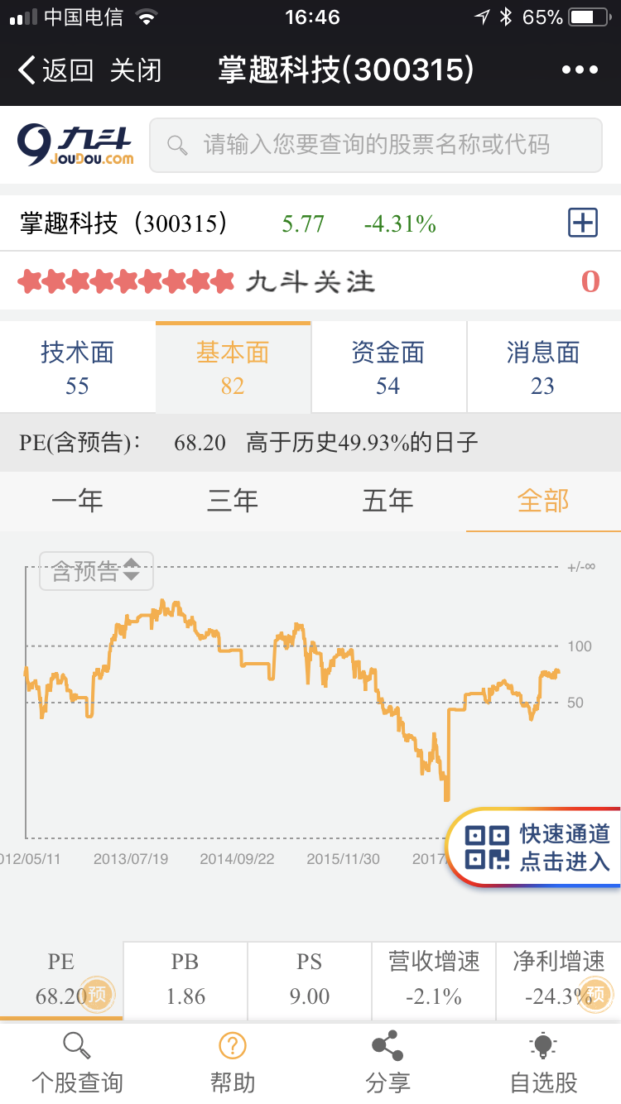
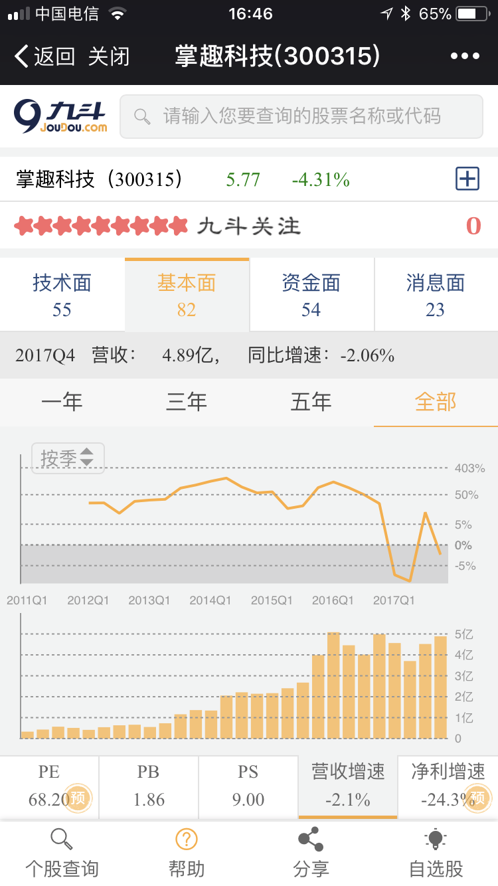
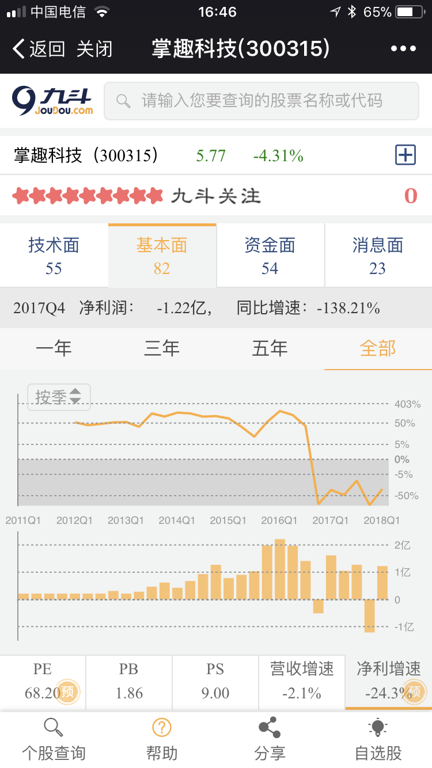
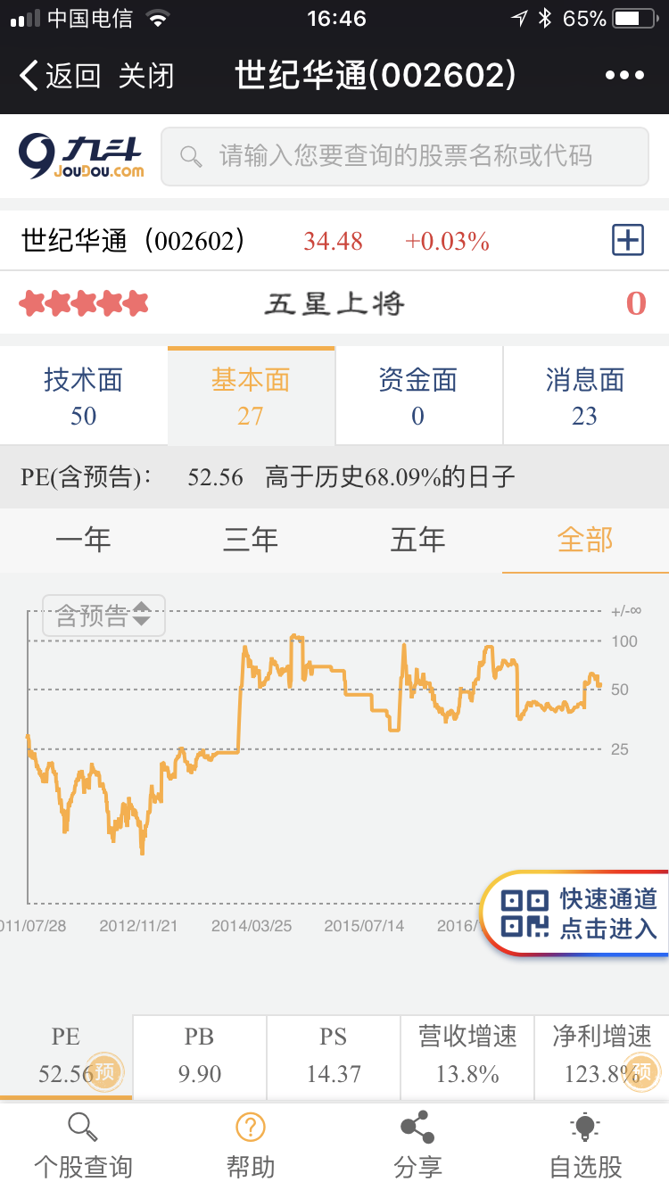
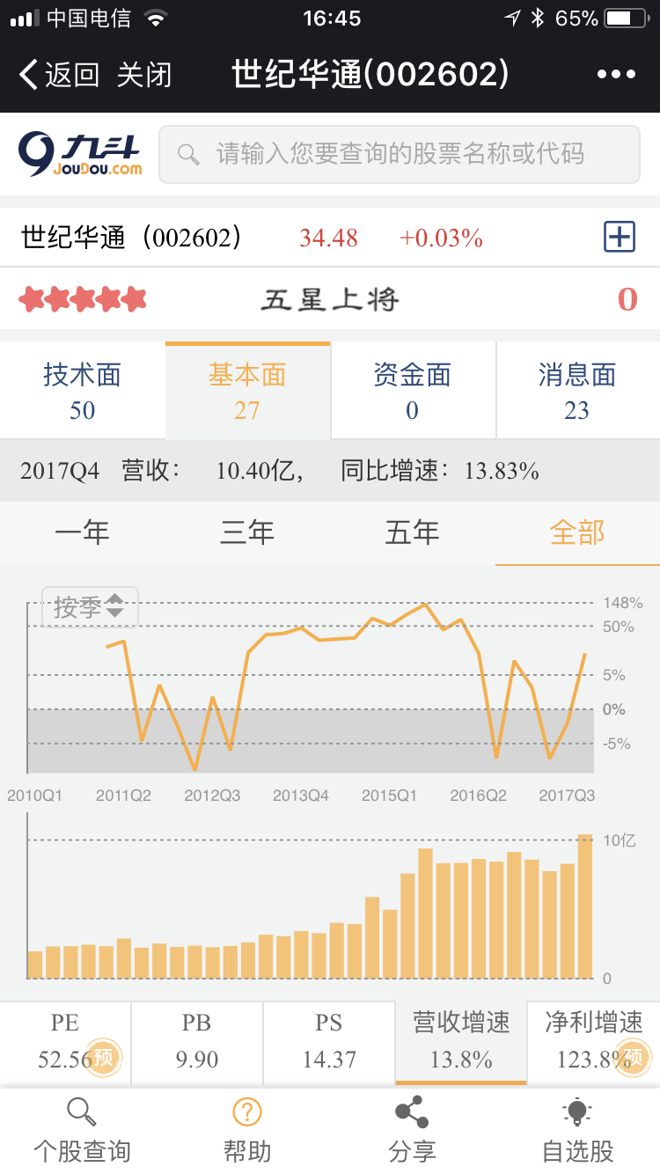
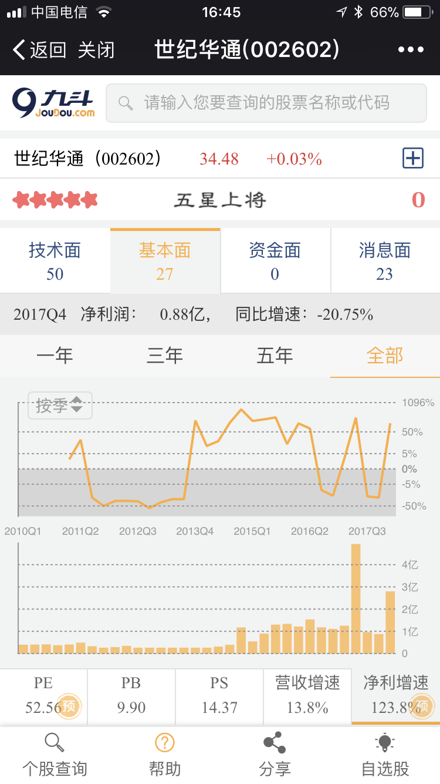

 | 5.手游2018和手游2013，发生了什么变化？
 | 手游2013:2013端游市场增长从16%降为10%；页游从50%降为20%左右；那么剩余的70%不到就是手游和其他游戏的天下。主要是智能手机的普及、无线网络和3G网络的覆盖。付费方式多样化和便利化。这些都为手游的激增提供了温床。这是人口红利的开始。这是量变的开始。
 | 手游2018:2017年中国游戏市场收入达2036亿元，同增23%，其中手游占比57%（VS16年49.2%）。手游市场收入达1161亿元，同增41.7%。游戏行业纷纷转型，“端转手”、“页转手”是以后的发展方向。但是根据珈马数据，17年中国手游增速放缓。手游市场人口红利趋尽，逐渐进入精品化时代，随着手游用户的成长、付费习惯的成熟以及游戏精品化推进，用户付费率和付费额会有一定程度的提升，这将继续保持手游市场的高增长。这是质变的开始。

